위치도(교통차단 구간)
도청신도시 진입도로(예천방면) 개설공사 관련 교통차단 구간 위치도

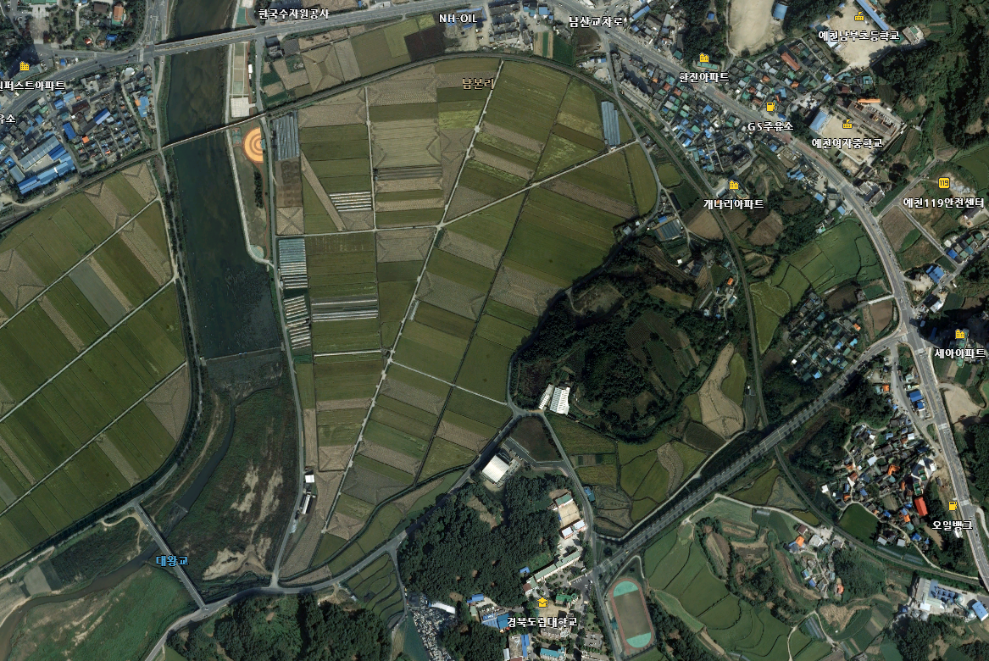

우회구간

우회구간
우회구간

경도대 ~ 대왕교 일부구간 교통차단(300m)

